TIMER
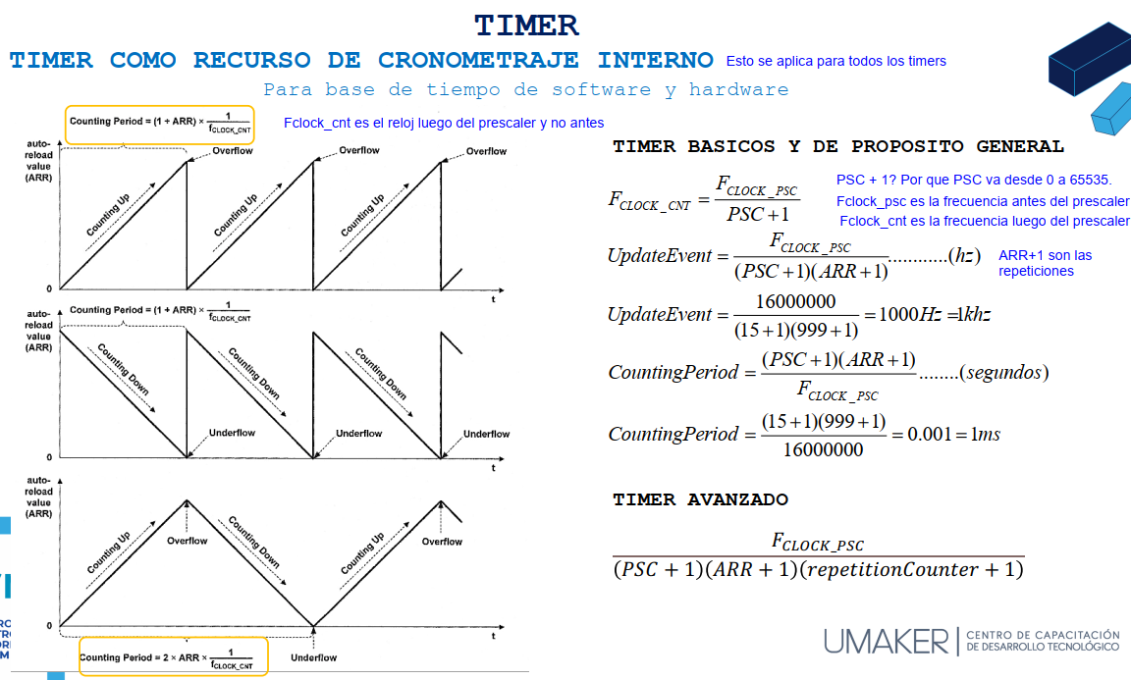
Configuración Timer

Variable | Valor | Unidad | Nota
Internal Clock | 16 | Mhz | El clock se escoje
Prescaler clock | 0 | - | El prescaler divide la frecuencia
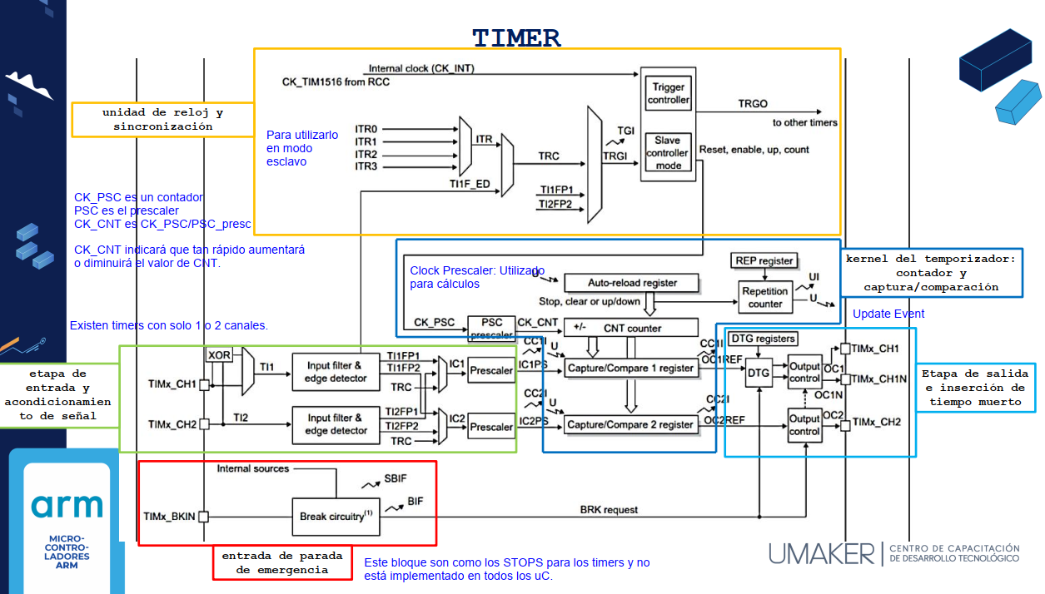
F_clock_psc | 16 | Mhz
Autorreload | 4294967295.00 | - | El autorreaload es el periodo
Update | 3.7252902985E-09 | Mhz | Frecuencia del update
Tiempo_update | 268.435456 | s | Periodo del update

Captura de Entrada

Para la captura de entrada se debe tener en cuenta lo siguiente:
El prescaler se aumenta para medir frecuencias más bajas.

